花岗石c包付款方式一
2025年“E”项目花岗石（b）包采购报价表
序号 | 名称 | 规格 | 单位 | 数量 | 全费用单价 | 合计 | 班组所报单价 | 合价 | 备注
1 | 烧面芝麻白花岗石 | 600×300×50 | 平米 | 10715.82 | 120.00 | 1285898.40
2 | 烧面芝麻白花岗石路沿石 | 900/600x150x200 | 米 | 4584.18 | 65.00 | 297971.70
3 | 烧面芝麻白花岗石路沿石 | 300×150×200 | 米 | 601.10 | 65.00 | 39071.50
4 | 烧面芝麻白花岗石盲道砖（条形） | 600×300×50 | 平米 | 677.60 | 150.00 | 101640.00
5 | 烧面芝麻白花岗石盲道砖（条形） | 300×300×50 | 平米 | 50.00 | 150.00 | 7500.00
6 | 烧面芝麻白花岗石盲道砖（盲点） | 300×300×50 | 平米 | 50.00 | 165.00 | 8250.00
7 | 荔枝面芝麻白花岗石 | 600×600×30 | 平米 | 4560.00 | 80.00 | 364800.00
8 | 烧面芝麻白花岗石（汀步） | 1200×600×80 | 块 | 158.40 | 195.00 | 30888.00
9 | 烧面芝麻白花岗石 | 600×300×30 | 平米 | 2135.34 | 80.00 | 170827.20
10 | 烧面芝麻白花岗石 | 半径、弧长等尺寸见附图（弧形加工、倒角） | 块 | 148 | 180.00 | 26640.00 |  |  | 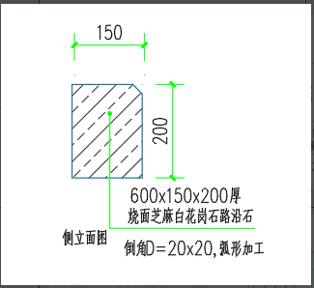
11 | 烧面芝麻白花岗石 | 半径、弧长等尺寸见附图（弧形加工、倒角） | 块 | 148 | 200.00 | 29600.00 |  |  | 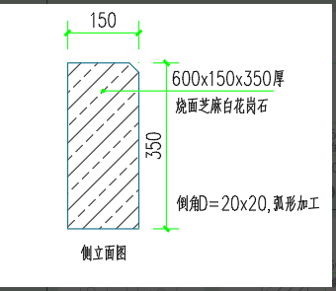
12 | 烧面芝麻白花岗石 | 113×113×50 | 平米 | 54.00 | 120.00 | 6480.00
13 | 烧面芝麻白花岗石 | 600×500×20 | 平米 | 297 | 70.00 | 20790.00
14 | 烧面芝麻白花岗石 | 600×400×20 | 平米 | 430.08 | 75.00 | 32256.00
15 | 烧面芝麻白花岗石 | 600×410×20 | 平米 | 10.086 | 70.00 | 706.02
16 | 荔枝面芝麻黑花岗石 | 500×100×25 | 平米 | 106.98 | 85.00 | 9093.30
17 | 荔枝面芝麻黑花岗石（拉槽） | 600×400×50 | 平米 | 909.12 | 120.00 | 109094.40 |  |  | 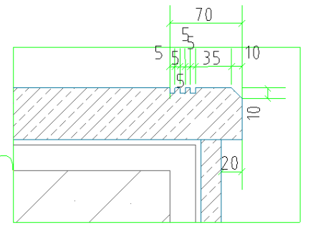
18 | 荔枝面芝麻白花岗石 | 600×410×50 | 平米 | 15.006 | 120.00 | 1800.72
19 | 芝麻白光面花岗石 | 600×70×20 | 平米 | 122.976 | 85.00 | 10452.96
20 | 荔枝面芝麻白花岗石 | 600×300×30 | 平米 | 802.8 | 80.00 | 64224.00
21 | 荔枝面芝麻白花岗石 | 600×100×30 | 平米 | 46.98 | 90.00 | 4228.20
22 | 烧面芝麻黑花岗石 | 600×300×50 | 平米 | 4593.06 | 260.00 | 1194195.60
23 | 烧面芝麻黑花岗石 | 600×300×30 | 平米 | 360.72 | 150.00 | 54108.00
24 | 芝麻黑机切面盲条花岗石 | 600×300×30 | 平米 | 8.64 | 240.00 | 2073.60
合计（大写： 税率： ） |  |  |  |  |  | 3872589.60 | 小写： 人民币
采购要求：1.所供石材均为A级标准，石材无色差、色斑、射线、色线、裂纹、缺棱、缺角、表面坑窝。 2.几何尺寸偏差值：厚度20mm以上的 ±2mm， 厚度20mm以内的±1.5mm；当板材对角线长度≤400mm 时，对角线偏差≤0.4mm；当板材对角线长度＞400mm 时，对角线偏差≤0.6mm。 3.包装运输：包装应按板材品种、规格、等级等分别包装，随车附产品合格证、说明书及配套工程用料图纸。包装质量应符合正常条件安全装卸、运输的要求；板材运输过程中应防湿，严禁滚摔、碰撞。装车和运输厂方必须保证花岗石几何尺寸及石材清洁，造成损失由乙方承担，乙方必须派人跟车送货。 4.送货时间要求：本项目建设地点为城区主干道，到货及卸货时间只能安排在晚上，供货商需根据现场要求调配供货时间。 5.供货商交付的货物不符合上述要求的，甲方有权拒收或者解除合同，合同标的视为未交付，相应的工期延误等损失及违约后果由供货商承担。 6.本全费用单价包含花岗石加工并运到采购人指定位置的所有费用。包括但不限于：原材料及加工（包括且不限于切割、拉槽、开斜口、面层处理、加工损耗等）、上车、发货、运输至采购人指定下车位置、运输损耗、合同执行期间的市场价格变化风险和国家政策调整风险、税金、管理费、利润以及因设计变更等因素产生供货品种或数量上的变化须无条件服从等所有的工作内容及费用。
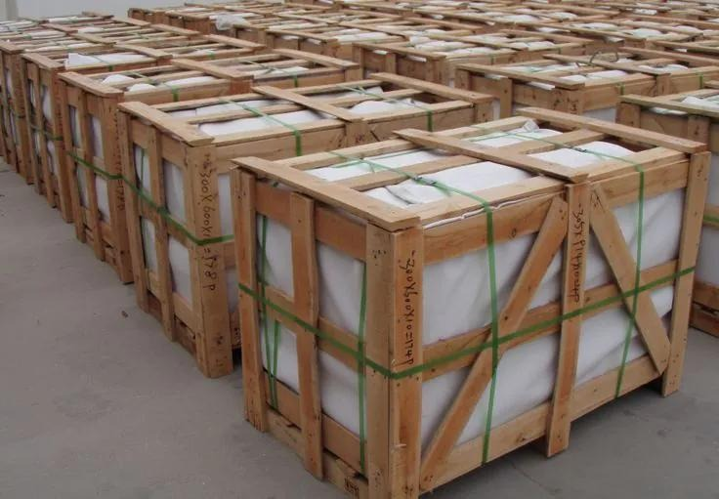 花岗石打包样板

